Cuadratura 31.12.2023
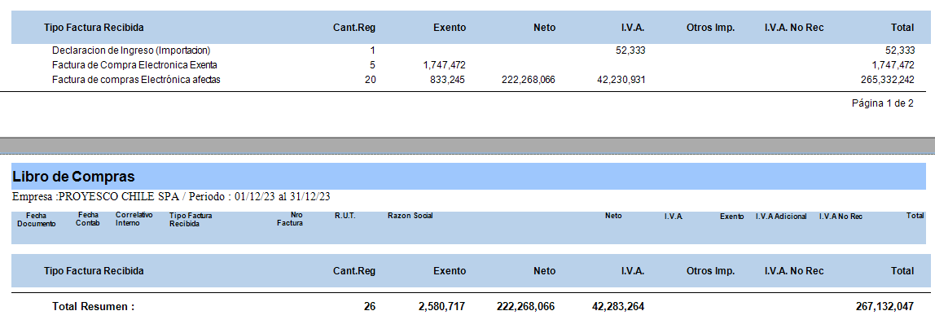
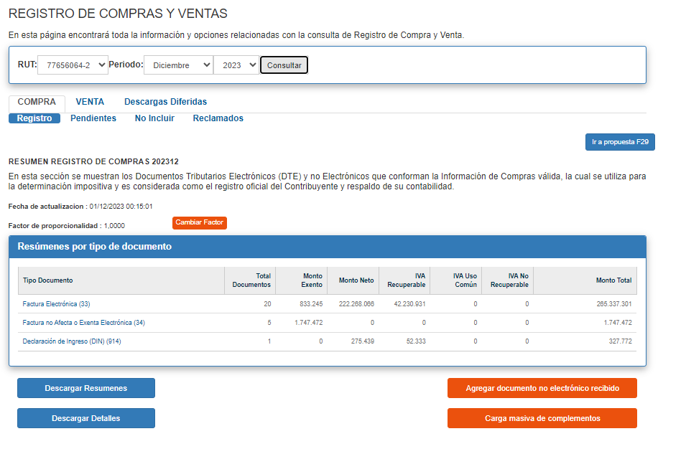
Planilla Unificada
Tipo Factura Recibida |  | Cant.Reg | Exento | Neto | I.V.A. | Otros Imp. | I.V.A. No Rec | Total | Total Ventas
34 | Factura de Compra Electronica Exenta | 5 | 1,747,472 | 0 | 0 |  |  | $1,747,472
33 | Factura de compras Electrónica afectas | 20 | 833,245 | 222,268,066 | 42,230,931 |  |  | $265,332,242
61 | Nota Credito Compra Electronica Afecta | 0 | 0 | 0 | 0 |  |  | $-
56 | Nota de Debito de Compra ELECTRONICA | 0 | 0 | 0 | 0 |  |  | $-
 |  |  |  |  |  |  |  |  | 267,079,714
Total Resumen : |  | 25 | 2,580,717 | 222,268,066 | 42,230,931
 |  |  |  |  |  |  | $267,079,714 |  | $-

MAGNUS
Tipo Factura Recibida |  | Cant.Reg | Exento | Neto | I.V.A. | Otros Imp. | I.V.A. No Rec | Total | Total Ventas
34 | Factura de Compra Electronica Exenta | 5 | 1,747,472 | 0 | 0 |  |  | $1,747,472
33 | Factura de compras Electrónica afectas | 20 | 833,245 | 222,268,066 | 42,230,931 |  |  | $265,332,242
61 | Nota Credito Compra Electronica Afecta | 0 | 0 | 0 | 0 |  |  | $-
56 | Nota de Debito de Compra ELECTRONICA | 0 | 0 | 0 | 0 |  |  | $-
 |  |  |  |  |  |  |  |  | $267,079,714
Total Resumen : |  | 25 | 2,580,717 | 222,268,066 | 42,230,931
 |  |  |  |  |  |  | $267,079,714 |  | $-

DIFERENCIA
 |  | Cant.Reg | Exento | Neto | I.V.A. | Otros Imp. | I.V.A. No Rec | Total | Total Ventas
FACTURA DE GASTOS |  | 0 | 0 | 0 | 0 |  |  | $-
FACTURA ELECTRONICA EXENTA |  | 0 | 0 | 0 | 0 |  |  | $-
NOTA DE CREDITO |  | 0 | 0 | 0 | 0 |  |  | $-
NOTA DE DEBITO |  | 0 | 0 | 0 | 0 |  |  | $-

